联胜编码原则
 | 联胜光伏支架相关编码原则V1.0 2023年7月11日 |  |  |  |  |  |  |  |  |  | 备注
大类 | 大类 | 1(细分类) | 2 | 3 | 4 | 5 | 6 | 7 | 8 | 9(膜厚, 5um增进)
1(零件) | 23(结构件) | S:杆件类,Section | 流水号 |  |  |  |  |  | 0:无表面处理,不锈钢或黑件 1:热浸镀锌 2:机械镀锌 3:达克罗 4.镀锌铝镁/镀铝锌/预镀锌 5:镀锌镍合金 6:本色/发黑阳极氧化,电泳 7:烤漆/喷漆 8:热渗锌 | 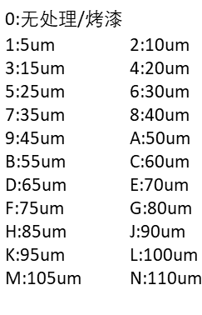
 |  | W:焊接类,Welding
 |  | B:钣金类,Bending
 |  | F:机械加工类,Fabrication
 |  | M:模压件,Molding
 |  | C:钢卷, Coil of strip
 |  | P:钢板,Steel Plate
 |  | T:临时物料, Temporary
 |  | R:其它,Rest
1(零件) | 24(电气类) | B:电路板, Board | 流水号 |  |  |  |  |  |  | 版本号： 初版：0 修改版本：1、2、3….
 |  | D:驱动,Drive
 |  | G:电气标准件,General Electrical
 |  | M: 光伏组件，PV Module
 |  | X:线缆,Xian Lan
 |  | W:线材线束及接线端子,Wire
 |  | R:其它,Rest
1(零件) | 09(紧固件) | 联胜现有规则编码，表面处理方式在ERP中放置于备注栏
2(整机类) | 联胜现有规则编码，主要用于光伏项目BOM编号+控制箱+通讯箱，对外销售的成套部件
说明 | 1. 图纸/规格书类文件命名原则：物料编码+空格+名称+空格+版本号，举例：1.23.B2000301D 风速仪安装板 V2.0
 | 2. 项目名称：客户+"-"+项目地+"-"+业主/EPC+"-"+产品类型+容量。举例：帕瓦莱斯-意大利-AAA跟踪50MW
 | 3. 目前ERP中物料重量没有，对于任何物料重量都是重要属性，暂时不能书写，后续一定要加上。ERP中就不填写重量
 | 4. 电控中所用结构件，统一到结构件中进行编码
 | 5. 电路板、电气件版本更新后，需要填写版本号(重新申请物料编码)，结构件类物料更新如果可以替代使用，则直接升级图纸，原则上新采购物料按照最新图纸执行，不能兼容则重新申请物料编码。

